97 交通事故死傷者数（人口千人当たり）
 | 97 交通事故死傷者数（人口千人当たり）

 | 時点 2025(R7)年（毎年） |  |  |  |  |  |  | 平 均 値 |  |  |  | 2.5
 | 単位 人，人 |  |  |  |  |  |  | 標準偏差 |  |  |  | 0.8
 | 市町村名 | 指標 | 順位 |  | 死傷者数 |  | 市町村名 | 指標 | 順位 |  | 死傷者数

 | 千葉県 | 2.4 |  | － |  | 15,270 | 八街市 | 3.5 |  | 6 |  | 227
 | 千葉市 | 2.5 |  | 25 |  | 2,504 | 印西市 | 3.3 |  | 10 |  | 361
 | 銚子市 | 2.2 |  | 30 |  | 117 | 白井市 | 3.2 |  | 12 |  | 196
 | 市川市 | 1.9 |  | 39 |  | 925 | 富里市 | 3.4 |  | 7 |  | 168
 | 船橋市 | 1.8 |  | 41 |  | 1,137 | 南房総市 | 2.0 |  | 35 |  | 66
 | 館山市 | 4.0 |  | 2 |  | 173 | 匝瑳市 | 3.0 |  | 17 |  | 98
 | 木更津市 | 2.8 |  | 20 |  | 379 | 香取市 | 2.2 |  | 30 |  | 148
 | 松戸市 | 2.0 |  | 35 |  | 1,005 | 山武市 | 3.0 |  | 17 |  | 138
 | 野田市 | 3.2 |  | 12 |  | 483 | いすみ市 | 2.8 |  | 20 |  | 92
 | 茂原市 | 3.4 |  | 7 |  | 290 | 大網白里市 | 2.3 |  | 29 |  | 109
 | 成田市 | 3.2 |  | 12 |  | 433 | 酒々井町 | 4.9 |  | 1 |  | 99
 | 佐倉市 | 2.5 |  | 25 |  | 414 | 栄町 | 1.2 |  | 53 |  | 24
 | 東金市 | 3.8 |  | 4 |  | 218 | 神崎町 | 1.5 |  | 50 |  | 8
 | 旭市 | 2.0 |  | 35 |  | 124 | 多古町 | 1.9 |  | 39 |  | 24
 | 習志野市 | 1.2 |  | 53 |  | 212 | 東庄町 | 1.7 |  | 46 |  | 21
 | 柏市 | 2.7 |  | 22 |  | 1,196 | 九十九里町 | 2.4 |  | 27 |  | 32
 | 勝浦市 | 2.7 |  | 22 |  | 41 | 芝山町 | 3.1 |  | 15 |  | 20
 | 市原市 | 2.7 |  | 22 |  | 721 | 横芝光町 | 3.1 |  | 15 |  | 65
 | 流山市 | 1.7 |  | 46 |  | 358 | 一宮町 | 3.6 |  | 5 |  | 43
 | 八千代市 | 2.1 |  | 33 |  | 428 | 睦沢町 | 1.3 |  | 52 |  | 8
 | 我孫子市 | 1.7 |  | 46 |  | 225 | 長生村 | 1.8 |  | 41 |  | 24
 | 鴨川市 | 4.0 |  | 2 |  | 119 | 白子町 | 1.8 |  | 41 |  | 17
 | 鎌ケ谷市 | 2.0 |  | 35 |  | 222 | 長柄町 | 1.8 |  | 41 |  | 11
 | 君津市 | 2.4 |  | 27 |  | 191 | 長南町 | 3.4 |  | 7 |  | 22
 | 富津市 | 1.8 |  | 41 |  | 70 | 大多喜町 | 3.3 |  | 10 |  | 27
 | 浦安市 | 1.5 |  | 50 |  | 257 | 御宿町 | 2.2 |  | 30 |  | 14
 | 四街道市 | 1.6 |  | 49 |  | 152 | 鋸南町 | 2.1 |  | 33 |  | 13
 | 袖ケ浦市 | 2.9 |  | 19 |  | 192

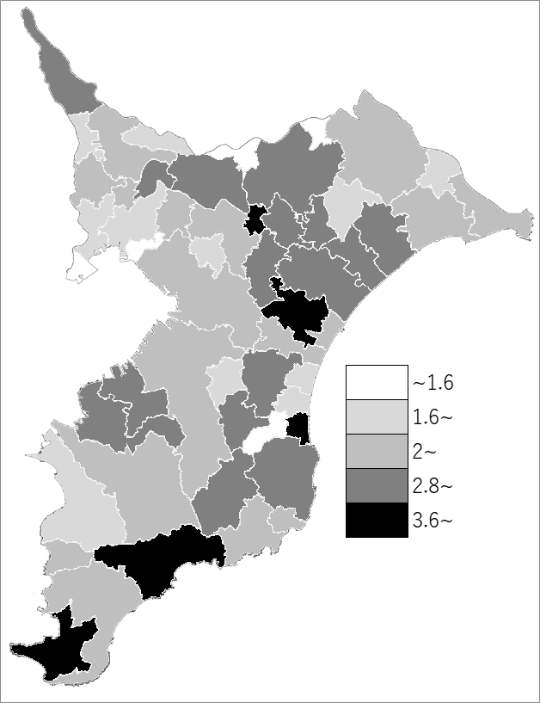
 | 千葉県の推移
 | 死傷者数（右軸） | 指標
令和3年 | 16228 | 2.6
令和4年 | 15963 | 2.5
令和5年 | 16386 | 2.6
令和6年 | 15094 | 2.4
令和7年 | 15270 | 2.4

《備 考》 ・資料出所 交通事故発生状況（千葉県警察本部交通部） ・算出方法 死傷者数÷常住人口（R7.1.1） 注）千葉県の死傷者数は高速道路609件を含みます。

